人物图片和描述
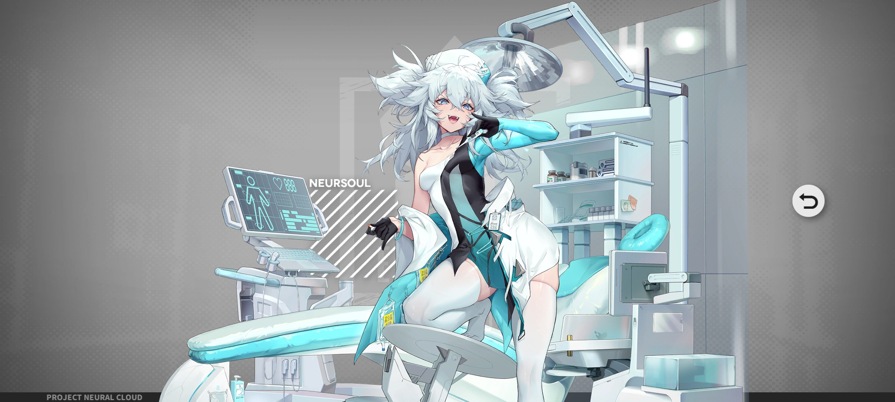 人物图片 插入-图片-在单元格内-本机

作为研究人员的女儿，翠雀媚有着极高的智力和教养，但奇怪的是她选择成为了一名工作于最终生命的药物试受人员，发挥她天生的受药体质。经过长时间的药物浸淫，她的整副身躯都异于常人。首先是不断服用各种高效的媚药后，身体长期处于发情状态，经常在工作之间的空余藏起来偷偷自慰，且身体各个部位的敏感度已经提升到了一个处女绝对无法达到的境界。另外，各种美容类药物使得她貌若天仙，但同时身体也正因为细胞被固定在清春的状态而无法继续成长，本人对此所造成的弱小身躯和矮小身材非常在意。 因为其特别体质而身处企业高层，培养了她那毒舌高傲的性格，但也不一定，谁都有可能会因为各种情况表现出不一样的一面。

我？翠雀媚，在最终生命中负责试药，各种探索快·感的禁药哟。看到这套护士服了吗？也是特·别定做的哦！哼哼哼，这么快就压制不住性欲了吗？

